상품제안서
탑크린 하이파이브 면행주 3P | 상품코드: S12756

 |  |  |  |  |  | 02-713-8555 | www.synergygift.co.kr
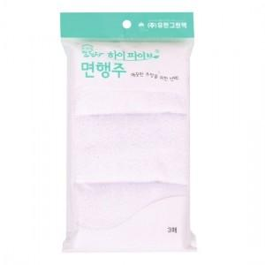

【상세/제작정보】 | 스티커 제작비 별도(명함크기)

【인쇄/포장옵션】 | 스티커 / 포장불가능

【공급단가】 | 수량 | 200~ | 1,000~ | 2,000~ | 4,000~
*VAT별도 | 단가 | 1,890원 | 1,820원 | 1,750원 | 1,680원

【상품 URL】 | https://www.synergygift.co.kr:443/src/goods_detail.php?gdno=3978

